1200гр


 | Состав новогоднего подарка весом 1200 гр:

 | Наименование кондитерских изделий | Производитель | Кол-во штук
 | Конфеты
НОВОГОДНИЙ ПОДАРОК | Сладкая капля | Объединенные кондитеры КФ "Пензенская" | 2
Веселая поездка | Красный мак | Объединенные кондитеры "Красный Октябрь" | 1
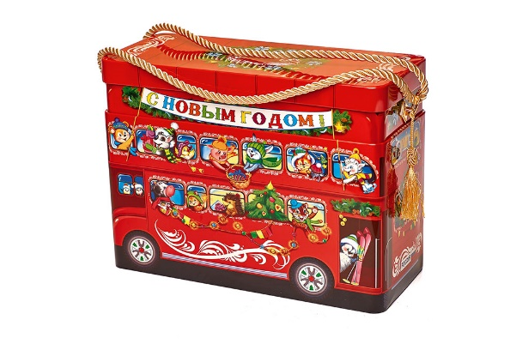
 | Кара-кум | Объединенные кондитеры "Красный Октябрь" | 1
 | Хрустальное озеро | КФ "АККОНД" | 1
 | Снегири | КФ "Коммунарка" | 2
 | Цифрики/Буквики | КФ "Невский Кондитер" | 2
 | Триумф | Объединенные кондитеры "Красный Октябрь" | 1
 | Добрянка | КФ "АККОНД" | 1
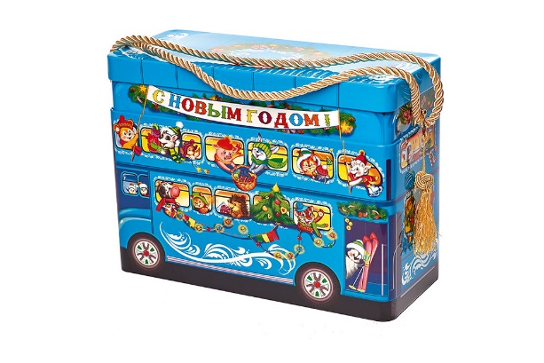
 | Шарбон | ООО "Кубанская Кормилица" | 2
 | Восточный грильяж | Объединенные кондитеры "Рот Фронт" | 2
 | Фундук в шоколаде | КФ "Озерский сувенир" | 2
 | Абрикос в шоколаде | КФ "Микаэлло" | 1
 | Сливочная МУ | КФ "Невский Кондитер" | 1
 | Сказка веселая карусель | Объединенные кондитеры КФ "Пензенская" | 1
Дополнен набором "Ваятель" | Красная шапочка | Объединенные кондитеры "Красный Октябрь" | 1
Вес подарка: 1200 гр. | Петровский Форт | КФ "Невский Кондитер" | 1
 | Веселая щучка | КФ "Сласти" | 2
 | Медунок | КО "Славянка" | 2
ООО "Конфети" | Crazy/Мега фрукт | КФ "Пермская" | 1
г. Белгород ул. Студенческая 21А | Мюзикл | КФ "Невский Кондитер" | 2
тел. 8(4722)20-25-20, 58-97-71 | Супер степ | КО "Славянка" | 1
www.konfetti.pro | Суфле Сливочная Му | КФ "Невский Кондитер" | 1
belgorod@konfetti.pro | Zoo-Zoo белый медведь/пингвин/панда | КФ "Сириус" | 3
 | Традиционные саше | КФ "Невский Кондитер" | 1
 | Аленка крем-брюле купол | Объединенные кондитеры "Красный Октябрь" | 2
 | Пожужжим | КФ "Невский Кондитер" | 2
 | Звонкое лето клубника/черная смородина | Объединенные кондитеры "Рот Фронт" | 1
 | Левушка | КО "Славянка" | 2
 | Восточный базар | Объединенные кондитеры КФ "ТАКФ" | 2
 | Халва в шоколаде | КФ "Азовская" | 1
 | Козинак в шоколаде | КФ "Азовская" | 1
 | Коровка | КФ "Вольский кондитер" | 2
 | Ирис Забава с молочным вкусом | Объединенные кондитеры "Красный Октябрь" | 1
 | Карамель
 | Капелька жевательная | КФ "АККОНД" | 2
 | Морозочка со сгущ молоком | КФ "Невский Кондитер" | 2
 | Ягодка к ягодке | КФ "АККОНД" | 2
 | Штучные кондитерские изделия
 | Шоколад молочный 90гр | КФ "Победа" | 1
 | Мармелад Жевательный 35гр | КО "Славянка" | 1
 | Шоколадный батончик 42гр | КО "Славянка" | 1
 | Десерт 22гр | КО "Славянка" | 1
 | Драже 50гр | КО "Славянка" | 1
 | Жевательная резинка 4гр | КФ "Золотая Русь" | 1
 | Зефир Обожайка 32гр | Объединенные кондитеры КФ "Пензенская" | 1
 | Леденец на палочке 12 гр | ТД "Холодок" | 1
 | Итого: |  | 63

